8
JOIN CƠ BẢN trong PostgreSQL
1. Thông tin chung
 | Đối tượng: Học viên đã nắm vững DDL/DML cơ bản và schema mẫu (film–rental, student–enrollment…)
 | Thời lượng: 3 giờ (1 giờ lý thuyết + 2 giờ thực hành)
 | Mục tiêu:
 | 1. Hiểu và phân biệt các loại JOIN: INNER JOIN, LEFT/RIGHT JOIN, CROSS JOIN, SELF JOIN.
 | 2. Viết truy vấn liên bảng đơn giản để lấy dữ liệu kết hợp.
 | 3. Áp dụng JOIN vào các bài toán thực tế.

2. Nội dung căn bản
 | 2.1 Khái niệm JOIN
 |  | - JOIN là phép kết hợp dữ liệu từ nhiều bảng dựa trên mối quan hệ giữa chúng
 |  | - Trong PostgreSQL, JOIN được sử dụng trong câu lệnh SELECT
 |  | - Giúp trả về dữ liệu đầy đủ hơn thay vì chỉ từ một bảng riêng lẻ

 |  | Cú pháp tổng quát

 |  |  | SELECT cột1, cột2, ...
 |  |  | FROM bảng1
 |  |  | JOIN bảng2
 |  |  | ON điều_kiện_nối;

 | 2.2 INNER JOIN & OUTER JOIN
 |  | 2.2.1 INNER JOIN (hoặc JOIN):
 |  | - Lấy các bản ghi có giá trị khớp ở cả hai bảng
 |  | - Bỏ qua các dòng không khớp
 |  | => Chỉ trả về những bản ghi có khớp ở cả hai bảng
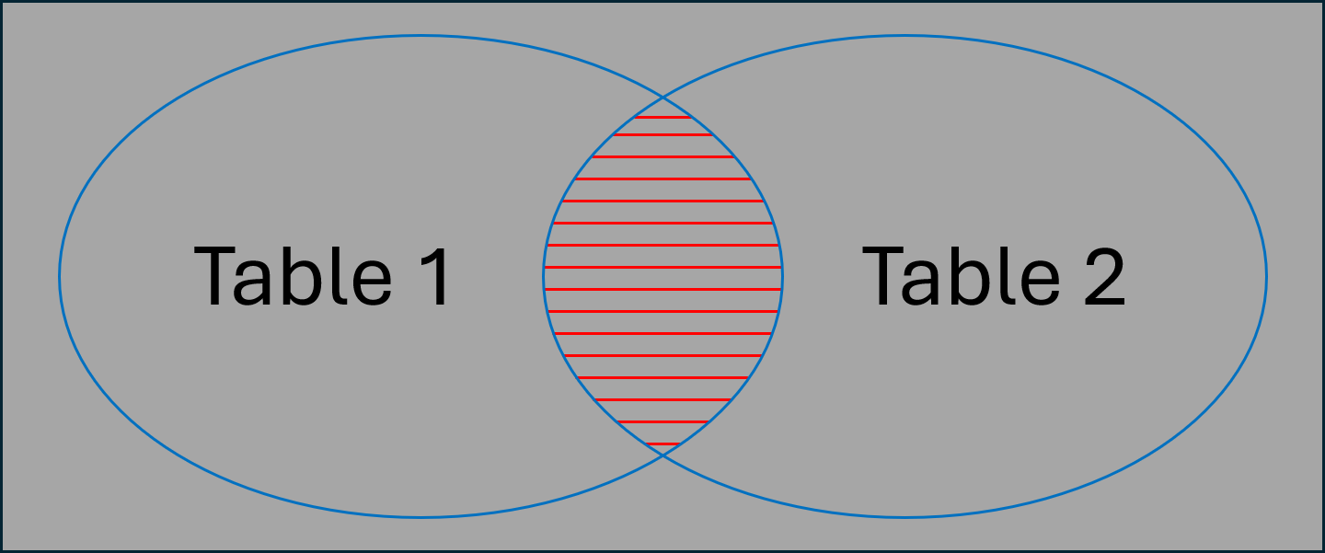

 |  | SELECT c.customer_id, c.customer_name, o.id order_id
 |  | FROM customer c
 |  | INNER JOIN orders o
 |  | ON c.customer_id = o.customer_id
 |  | ORDER BY o.id DESC;

 |  | SELECT o.order_number, c.customer_name, c.email, o.total_amount
 |  | FROM orders o
 |  | JOIN customer c
 |  | ON o.customer_id = c.customer_id
 |  | AND c.email LIKE '%@gmail.com';

 |  | 2.2.2 LEFT JOIN (hoặc LEFT OUTER JOIN):
 |  | - Trả về tất cả bản ghi bên trái (bảng 1)
 |  | - Nếu không khớp với bảng bên phải thì sẽ có giá trị NULL
 |  | => Giữ tất cả bản ghi bên bảng trái + phần giao thỏa điều kiện nối
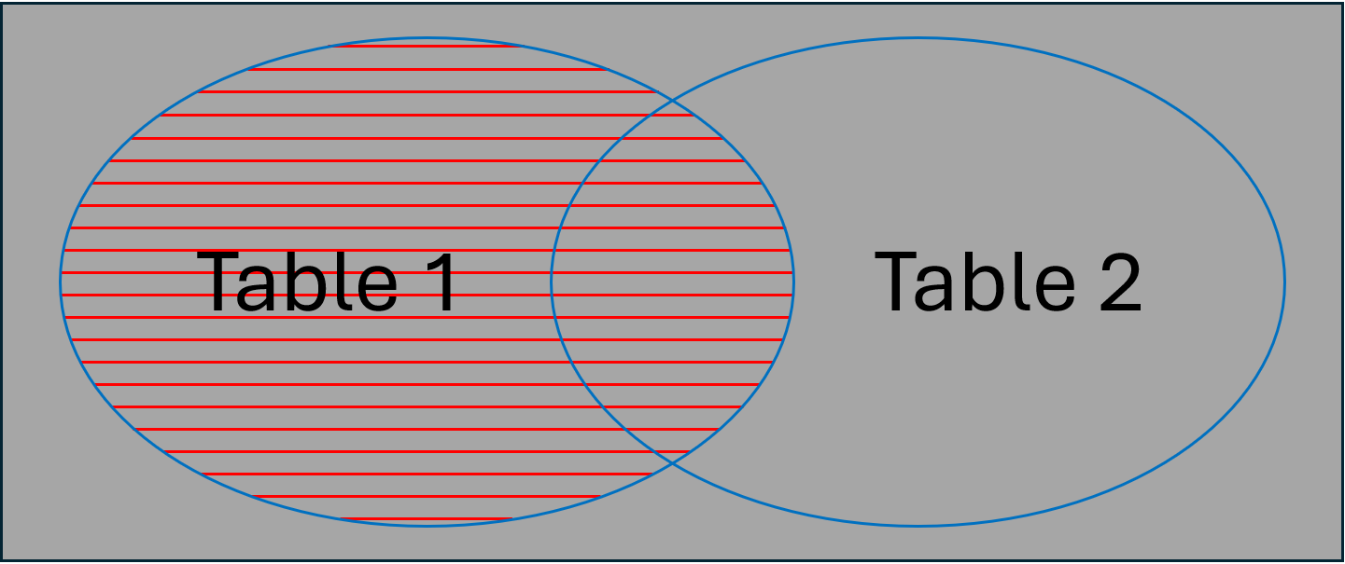

 |  | Ví dụ: So sánh sự khác biệt với INNER JOIN
 |  | SELECT c.customer_id, c.customer_name, o.id order_id
 |  | FROM customer c
 |  | LEFT JOIN orders o
 |  | ON c.customer_id = o.customer_id
 |  | ORDER BY o.id DESC;

 |  | 2.2.3 RIGHT JOIN (hoặc Right Outer):
 |  | - Ngược với LEFT JOIN, trả về tất cả bản ghi bên phải (bảng 2)
 |  | - Nếu không khớp với bảng bên trái thì sẽ có giá trị NULL
 |  | => Giữ tất cả bản ghi bên bảng phải + phần giao thỏa điều kiện nối
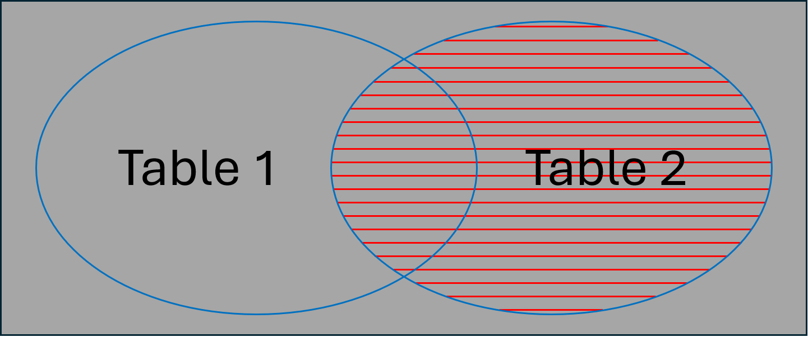

 |  | Ví dụ: So sánh sự khác biệt với INNER JOIN
 |  | SELECT o.order_number, c.customer_name, c.email, o.total_amount
 |  | FROM orders o
 |  | RIGHT JOIN customer c
 |  | ON o.customer_id = c.customer_id
 |  | AND c.email LIKE '%@gmail.com';

 | 2.3 CROSS JOIN & SELF JOIN
 |  | 2.2.1 CROSS JOIN:
 |  | 1. Khái niệm
 |  | - Trả về tích Descartes của 2 bảng (mỗi bản ghi của bảng 1 kết hợp với tất cả bản ghi của bảng 2)
 |  | - Kết quả = (số dòng bảng A) × (số dòng bảng B)
 |  | => Với dữ liệu lớn, CROSS JOIN có thể tạo ra bảng kết quả khổng lồ
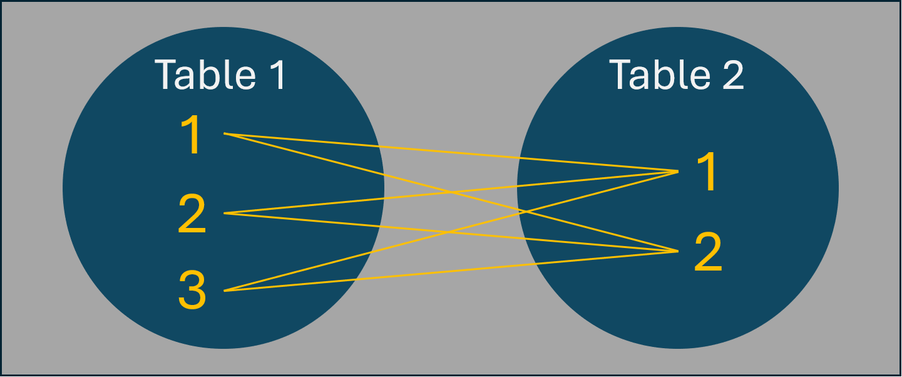

 |  | 2. Ví dụ với dữ liệu giới hạn
 |  | Giả sử ta chỉ lấy 3 khách hàng và 5 đơn hàng đầu tiên
 |  |  | SELECT c.customer_id, c.customer_name, o.order_number
 |  |  | FROM (SELECT * FROM customer LIMIT 3) c
 |  |  | CROSS JOIN (SELECT * FROM orders LIMIT 5) o;

 |  | 3. Khi nào nên dùng CROSS JOIN
 |  | - Tạo bảng kết hợp tất cả khả năng (ví dụ: kết hợp màu sắc × kích thước để tạo SKU sản phẩm)
 |  | - Tạo dữ liệu mock để test
 |  | - Phân tích thống kê cần mọi cặp kết hợp
 |  |  | DROP TABLE IF EXISTS
 |  |  | demo.products, demo.colors, demo.sizes, demo.size_surcharge, demo.product_variants
 |  |  | CASCADE;

 |  |  | CREATE TABLE demo.products (
 |  |  | product_id serial PRIMARY KEY,
 |  |  | product_code varchar(100) NOT NULL, -- mã SP để ghép SKU
 |  |  | product_name varchar(100) NOT NULL
 |  |  | );

 |  |  | INSERT INTO demo.products (product_code, product_name) VALUES
 |  |  | ('TSHIRT', 'Áo thun basic'),
 |  |  | ('HOOD', 'Áo hoodie');

 |  |  | CREATE TABLE demo.colors (
 |  |  | color_code varchar(100) PRIMARY KEY,
 |  |  | color_name varchar(100) NOT NULL
 |  |  | );

 |  |  | INSERT INTO demo.colors VALUES
 |  |  | ('BLK','Đen'), ('WHT','Trắng'), ('RED','Đỏ');

 |  |  | CREATE TABLE demo.sizes (
 |  |  | size_code varchar(100) PRIMARY KEY,
 |  |  | size_name varchar(100) NOT NULL,
 |  |  | sort_order int NOT NULL
 |  |  | );

 |  |  | INSERT INTO demo.sizes VALUES
 |  |  | ('S','Small',1),('M','Medium',2),('L','Large',3),('XL','X-Large',4);

 |  |  | CREATE TABLE demo.size_surcharge (
 |  |  | size_code varchar(100) PRIMARY KEY,
 |  |  | extra_price numeric(10,2) NOT NULL
 |  |  | );

 |  |  | INSERT INTO demo.size_surcharge VALUES
 |  |  | ('S', 0),
 |  |  | ('M', 10000),
 |  |  | ('L', 15000),
 |  |  | ('XL', 20000);

 |  |  | -- Bảng lưu biến thể/sku
 |  |  | CREATE TABLE demo.product_variants (
 |  |  | variant_id serial PRIMARY KEY,
 |  |  | product_code varchar(100) NOT NULL,
 |  |  | color_code varchar(100) NOT NULL,
 |  |  | size_code varchar(100) NOT NULL,
 |  |  | sku varchar(200) UNIQUE NOT NULL,
 |  |  | base_price numeric(10,2) NOT NULL DEFAULT 199000,
 |  |  | UNIQUE(product_code, color_code, size_code)
 |  |  | );

 |  |  | -- Chèn mọi kết hợp: (mỗi product) × (mỗi color) × (mỗi size)
 |  |  | INSERT INTO demo.product_variants (product_code, color_code, size_code, sku, base_price)
 |  |  | SELECT
 |  |  | p.product_code,
 |  |  | c.color_code,
 |  |  | s.size_code,
 |  |  | CONCAT(p.product_code, '-', c.color_code, '-', s.size_code) AS sku,
 |  |  | 199000 + sc.extra_price AS base_price
 |  |  | FROM demo.products p
 |  |  | CROSS JOIN demo.colors c
 |  |  | CROSS JOIN demo.sizes s
 |  |  | JOIN size_surcharge sc ON s.size_code = sc.size_code
 |  |  | ORDER BY p.product_code, c.color_code, s.sort_order;

 |  | 2.3.2 SELF JOIN: JOIN bảng với chính nó, thường dùng để tìm quan hệ phụ thuộc (ví dụ nhân viên – quản lý):
 |  | - Một bảng JOIN với chính nó
 |  | - Thường dùng khi dữ liệu có mối quan hệ đệ quy hoặc phân cấp (ví dụ: nhân viên – quản lý)
 |  | - Cần dùng alias để phân biệt cùng một bảng
 |  |  | DROP TABLE IF EXISTS demo.employees;
 |  |  | CREATE TABLE demo.employees (
 |  |  | emp_id SERIAL PRIMARY KEY,
 |  |  | name VARCHAR(50) NOT NULL,
 |  |  | manager_id INT NULL
 |  |  | -- CONSTRAINT fk_manager
 |  |  | -- FOREIGN KEY (manager_id)
 |  |  | -- REFERENCES demo.employees (emp_id)
 |  |  | -- ON DELETE SET NULL
 |  |  | );

 |  |  | INSERT INTO demo.employees (name, manager_id) VALUES
 |  |  | ('An', NULL), -- An là CEO, không có manager
 |  |  | ('Bình', 1), -- Bình báo cáo cho An
 |  |  | ('Chi', 1), -- Chi báo cáo cho An
 |  |  | ('Dũng', 2), -- Dũng báo cáo cho Bình
 |  |  | ('Hà', 2), -- Hà báo cáo cho Bình
 |  |  | ('Lan', 3), -- Lan báo cáo cho Chi
 |  |  | ('Hùng', 999); -- Vẫn INSERT được nếu không có ràng buộc self-reference

 |  |  | -- SELF JOIN để lấy Employee – Manager
 |  |  | SELECT
 |  |  | e.emp_id,
 |  |  | e.name AS employee,
 |  |  | m.name AS manager
 |  |  | FROM demo.employees e
 |  |  | LEFT JOIN demo.employees m
 |  |  | ON e.manager_id = m.emp_id
 |  |  | ORDER BY e.emp_id;

 |  |  | -- DELETE FROM demo.employees
 |  |  | -- WHERE emp_id = 1;

 | 2.4 USING vs ON
 |  | 1. Khái niệm
 |  | Trong các câu lệnh JOIN, ta cần chỉ định điều kiện để nối hai bảng
 |  | - Có 2 cách phổ biến: ON và USING
 |  | - Cả hai đều dùng để xác định mối quan hệ giữa cột của các bảng

 |  | 2. Cú pháp
 |  | a) Dùng ON
 |  |  | SELECT ...
 |  |  | FROM bảng1
 |  |  | JOIN bảng2
 |  |  | ON bảng1.cột = bảng2.cột;

 |  | b) Dùng USING
 |  |  | SELECT ...
 |  |  | FROM bảng1
 |  |  | JOIN bảng2
 |  |  | USING (cột);
 |  | => USING chỉ dùng được khi cả hai bảng có cùng tên cột

 |  | 3. Cú pháp
 |  | a) JOIN với ON
 |  |  | SELECT c.customer_id, c.customer_name, o.id, o.total_amount
 |  |  | FROM customer c
 |  |  | JOIN orders o
 |  |  | ON c.customer_id = o.customer_id;

 |  | b) JOIN với USING
 |  |  | SELECT customer_id, customer_name, id, total_amount
 |  |  | FROM customer
 |  |  | JOIN orders o
 |  |  | USING (customer_id);
 |  | => Cả 2 đều cho ra kết quả giống nhau

 |  | 4. So sánh USING vs ON
 |  | Tiêu chí |  | USING | ON
 |  | Điều kiện JOIN |  | Tự động dùng khi cột trùng tên | Cần chỉ rõ bảng1.cột = bảng2.cột
 |  | Tính linh hoạt |  | Chỉ dùng được khi tên cột giống nhau | Dùng được cả khi tên cột khác nhau
 |  | Độ rõ ràng |  | Gọn hơn, dễ đọc | Rõ ràng hơn trong các mối quan hệ phức tạp

 |  | 5. Lưu ý
 |  | - Nếu cần so sánh cột khác tên hoặc điều kiện phức tạp → bắt buộc dùng ON
 |  | - USING chỉ hoạt động khi cột có cùng tên ở cả hai bảng
 |  | - Nếu muốn JOIN theo nhiều cột:
 |  |  | ... USING (col1, col2)

 | 2.5 Bài tập cơ bản
 |  | A. INNER JOIN
 |  | 1. Top 10 đơn hàng lớn nhất kèm tên KH
 |  | - Mục tiêu: Lấy order_number, order_date, customer_name, total_amount
 |  | - Gợi ý: Sử dụng ORDER BY o.total_amount DESC với LIMIT 10
 |  | 2. Doanh thu theo kênh đăng ký của KH
 |  | - Mục tiêu: Tổng total_amount nhóm theo c.signup_source
 |  | - Gợi ý: SUM(o.total_amount) được GROUP BY c.signup_source
 |  | B. LEFT JOIN
 |  | 3. KH không có đơn trong 30 ngày gần đây
 |  | - Mục tiêu: Liệt kê KH và last_30d_orders = 0
 |  | - Gợi ý: Sử dụng AND o.order_date>=current_date-7 trong điều kiện nối, sau đó kiểm tra để lọc o.id IS NULL
 |  | C. RIGHT JOIN
 |  | 4. So sánh điều kiện ON vs WHERE với Gmail
 |  | - Mục tiêu: Chạy hai truy vấn đếm số KH có đuôi 'gmail' với:
 |  | a) Điều kiện gmail trong ON
 |  | b) Điều kiện gmail trong WHERE
 |  | - Gợi ý: ON ảnh hưởng khớp nối; WHERE lọc kết quả cuối

 | 2.6 Bài tập mở rộng
 |  | A. INNER JOIN
 |  | 1. AOV của khách dùng Gmail
 |  | - Mục tiêu: Tính AVG(o.total_amount) cho khách c.email LIKE '%@gmail.com'
 |  | 2. Số đơn 30 ngày gần đây theo trạng thái
 |  | - Mục tiêu: Đếm đơn theo o.status trong current_date - 30
 |  | B. LEFT JOIN
 |  | 3. Ngày đặt hàng gần nhất của mỗi KH
 |  | - Mục tiêu: customer_id, customer_name, last_order_date
 |  | 4. KH chưa từng có đơn DELIVERED
 |  | - Mục tiêu: Tìm KH không có bất kỳ đơn status='DELIVERED'
 |  | 5. Số đơn của KH VIP GOLD theo kênh
 |  | - Mục tiêu: Đếm đơn theo c.vip_tier='GOLD' và o.channel
 |  | C. RIGHT JOIN
 |  | 6. Đếm số đơn theo vip_tier (giữ cả tier không có đơn)
 |  | - Mục tiêu: Số đơn mỗi vip_tier, vẫn hiển thị vip_tier không có đơn
 |  | 7. Khách hàng không hoạt động nhưng vẫn có đơn
 |  | - Mục tiêu: Tìm KH c.is_active=false nhưng có ít nhất một đơn

3. Nội dung nâng cao
 | 3.1 CTE (Common Table Expression)
 |  | 1. Khái niệm
 |  | - Là một cách viết query tạm thời trong SQL
 |  | - Có thể hiểu CTE giống như đặt tên cho một subquery để dùng trong câu lệnh lớn hơn
 |  | - CTE được định nghĩa bằng từ khóa WITH, sau đó có thể dùng trong SELECT, INSERT, UPDATE, DELETE
 |  | - Nó chỉ tồn tại trong phạm vi câu SQL đó, không tạo bảng thật trong database.

 |  | 2. Cú pháp cơ bản
 |  | -- Có thể định nghĩa nhiều CTE trong cùng một câu lệnh, ngăn cách bằng dấu phẩy
 |  | WITH cte1 AS (
 |  | SELECT ...
 |  | ),
 |  | cte2 AS (
 |  | SELECT ...
 |  | )
 |  | SELECT ...
 |  | FROM cte1
 |  | JOIN cte2 ON ...;
 |  | - WITH tên_cte AS (...) → định nghĩa CTE
 |  | - cte1, cte2, ... hoạt động giống như các bảng tạm
 |  | - Sau đó có thể SELECT hoặc JOIN từ nó như một bảng bình thường

 |  | 3. Ví dụ CTE thông thường
 |  | a) CTE thay thế Subquery
 |  |  | -- Subquery
 |  |  | SELECT c.customer_name, co.order_count
 |  |  | FROM customer c
 |  |  | JOIN (
 |  |  | SELECT customer_id, COUNT(*) AS order_count
 |  |  | FROM orders
 |  |  | GROUP BY customer_id
 |  |  | ) co
 |  |  | ON c.customer_id = co.customer_id;

 |  |  | -- CTE
 |  |  | WITH customer_orders AS (
 |  |  | SELECT customer_id, COUNT(*) AS order_count
 |  |  | FROM orders
 |  |  | GROUP BY customer_id
 |  |  | )
 |  |  | SELECT c.customer_name, co.order_count
 |  |  | FROM customer c
 |  |  | JOIN customer_orders co
 |  |  | ON c.customer_id = co.customer_id;

 |  | b) Nhiều CTE trong 1 truy vấn
 |  |  | WITH customer_totals AS (
 |  |  | -- CTE 1: tổng tiền theo khách hàng
 |  |  | SELECT customer_id, SUM(total_amount) AS total_spent
 |  |  | FROM orders
 |  |  | GROUP BY customer_id
 |  |  | ),
 |  |  | top_customers AS (
 |  |  | -- CTE 2: chọn khách hàng có tổng chi tiêu > 30k
 |  |  | SELECT customer_id, total_spent
 |  |  | FROM customer_totals
 |  |  | WHERE total_spent > 30000
 |  |  | )
 |  |  | SELECT c.customer_name, t.total_spent
 |  |  | FROM customer c
 |  |  | JOIN top_customers t
 |  |  | ON c.customer_id = t.customer_id
 |  |  | ORDER BY t.total_spent DESC;
 |  | - customer_totals: CTE thứ nhất
 |  | - top_customers: CTE thứ hai, sử dụng kết quả từ customer_totals
 |  | - Query cuối cùng JOIN với customers để lấy tên khách hàng

 |  | 4. CTE đệ quy (Recursive CTE)
 |  | - Đệ quy CTE được định nghĩa bằng WITH RECURSIVE
 |  | - Cho phép xử lý dữ liệu có cấu trúc phân cấp (hierarchical), ví dụ: nhân viên – quản lý, category – subcategory, cây thư mục…
 |  | - Sử dụng UNION ALL làm cầu nối giữa câu lệnh gốc (anchor) và câu lệnh đệ quy (recursive)
 |  |  | WITH RECURSIVE tên_cte AS (
 |  |  | -- Anchor: kết quả khởi đầu
 |  |  | SELECT ...

 |  |  | UNION ALL -- Gộp tất cả kết quả của mỗi vòng lặp

 |  |  | -- Recursive: lặp lại, dựa trên kết quả trước đó
 |  |  | SELECT ...
 |  |  | FROM tên_cte JOIN ...
 |  |  | )
 |  |  | SELECT * FROM tên_cte;

 |  | Ví dụ: Cây quản lý nhân viên
 |  |  | WITH RECURSIVE emp_hierarchy AS (
 |  |  | -- Anchor
 |  |  | SELECT emp_id, name, manager_id, 1 AS level
 |  |  | FROM demo.employees
 |  |  | WHERE manager_id IS NULL

 |  |  | UNION ALL

 |  |  | -- Recursive
 |  |  | SELECT e.emp_id, e.name, e.manager_id, eh.level + 1
 |  |  | FROM demo.employees e
 |  |  | INNER JOIN emp_hierarchy eh
 |  |  | ON e.manager_id = eh.emp_id
 |  |  | )
 |  |  | SELECT * FROM emp_hierarchy
 |  |  | ORDER BY level, emp_id;

 | 3.2 JOIN nhiều bảng
 |  | 1. Khái niệm
 |  | - Không chỉ JOIN 2 bảng, trong thực tế thường phải JOIN 3 bảng trở lên để lấy dữ liệu tổng hợp
 |  | - PostgreSQL cho phép nối nhiều bảng trong một câu lệnh SELECT bằng cách viết nối tiếp các JOIN

 |  | 2. Cú pháp
 |  | SELECT ...
 |  | FROM bảng1
 |  | JOIN bảng2 ON điều_kiện1
 |  | JOIN bảng3 ON điều_kiện2
 |  | JOIN bảng4 ON điều_kiện3
 |  | ... ;
 |  | => Mỗi JOIN cần có điều kiện ON (hoặc USING) để xác định quan hệ giữa bảng trước và bảng mới thêm

 |  | 3. Ví dụ
 |  | a) Script tạo bảng và dữ liệu mock sau (E-commerce):
 |  |  | -- ---------- Setup ----------
 |  |  | DROP SCHEMA IF EXISTS lab1 CASCADE;
 |  |  | CREATE SCHEMA lab1;

 |  |  | -- Product & Category (N:N)
 |  |  | CREATE TABLE lab1.products (
 |  |  | product_id SERIAL PRIMARY KEY,
 |  |  | product_code TEXT UNIQUE NOT NULL,
 |  |  | product_name TEXT NOT NULL,
 |  |  | list_price NUMERIC(12,2) NOT NULL
 |  |  | );

 |  |  | CREATE TABLE lab1.categories (
 |  |  | category_id SERIAL PRIMARY KEY,
 |  |  | category_name TEXT NOT NULL
 |  |  | );

 |  |  | CREATE TABLE lab1.product_categories (
 |  |  | product_id INT REFERENCES lab1.products(product_id),
 |  |  | category_id INT REFERENCES lab1.categories(category_id),
 |  |  | PRIMARY KEY (product_id, category_id)
 |  |  | );

 |  |  | -- Customer / Orders / Order Items
 |  |  | CREATE TABLE lab1.customers (
 |  |  | customer_id SERIAL PRIMARY KEY,
 |  |  | customer_name TEXT NOT NULL,
 |  |  | email TEXT NOT NULL
 |  |  | );

 |  |  | CREATE TABLE lab1.orders (
 |  |  | order_id SERIAL PRIMARY KEY,
 |  |  | customer_id INT NOT NULL REFERENCES lab1.customers(customer_id),
 |  |  | order_date DATE NOT NULL,
 |  |  | status TEXT NOT NULL CHECK (status IN ('PENDING','PAID','SHIPPED','DELIVERED','CANCELLED'))
 |  |  | );

 |  |  | CREATE TABLE lab1.order_items (
 |  |  | order_item_id SERIAL PRIMARY KEY,
 |  |  | order_id INT NOT NULL REFERENCES lab1.orders(order_id),
 |  |  | product_id INT NOT NULL REFERENCES lab1.products(product_id),
 |  |  | quantity INT NOT NULL CHECK (quantity>0),
 |  |  | unit_price NUMERIC(12,2) NOT NULL
 |  |  | );

 |  |  | -- Payment / Shipper
 |  |  | CREATE TABLE lab1.payments (
 |  |  | payment_id SERIAL PRIMARY KEY,
 |  |  | order_id INT NOT NULL REFERENCES lab1.orders(order_id),
 |  |  | paid_at TIMESTAMPTZ,
 |  |  | amount NUMERIC(12,2) NOT NULL,
 |  |  | method TEXT NOT NULL CHECK (method IN ('CARD','EWALLET','BANK')),
 |  |  | status TEXT NOT NULL CHECK (status IN ('SUCCESS','FAILED','PENDING'))
 |  |  | );

 |  |  | CREATE TABLE lab1.shippers (
 |  |  | shipper_id SERIAL PRIMARY KEY,
 |  |  | shipper_name TEXT NOT NULL
 |  |  | );

 |  |  | CREATE TABLE lab1.shipments (
 |  |  | shipment_id SERIAL PRIMARY KEY,
 |  |  | order_id INT NOT NULL REFERENCES lab1.orders(order_id),
 |  |  | shipper_id INT NOT NULL REFERENCES lab1.shippers(shipper_id),
 |  |  | shipped_at TIMESTAMPTZ
 |  |  | );

 |  |  | -- ---------- Mock data ----------
 |  |  | INSERT INTO lab1.products (product_code, product_name, list_price) VALUES
 |  |  | ('TSHIRT','Áo thun',199000), ('HOOD','Áo hoodie',399000), ('CAP','Mũ lưỡi trai',99000),
 |  |  | ('BAG','Túi tote',149000), ('JACKET','Áo khoác',699000);

 |  |  | INSERT INTO lab1.categories (category_name) VALUES
 |  |  | ('Thời trang'),('Phụ kiện'),('Đồ thu đông');

 |  |  | INSERT INTO lab1.product_categories VALUES
 |  |  | (1,1),(2,1),(3,2),(4,2),(5,1),(5,3),(2,3); -- JACKET thuộc 1&3, HOOD thuộc 1&3

 |  |  | INSERT INTO lab1.customers (customer_name,email) VALUES
 |  |  | ('An','an@gmail.com'),('Bình','binh@yahoo.com'),('Chi','chi@outlook.com');

 |  |  | INSERT INTO lab1.orders (customer_id, order_date, status) VALUES
 |  |  | (1, CURRENT_DATE-10, 'PAID'),
 |  |  | (1, CURRENT_DATE-2 , 'PENDING'),
 |  |  | (2, CURRENT_DATE-5 , 'DELIVERED'),
 |  |  | (3, CURRENT_DATE-1 , 'PAID');

 |  |  | INSERT INTO lab1.order_items (order_id, product_id, quantity, unit_price) VALUES
 |  |  | (1,1,2,199000),(1,3,1,99000), -- order #1: TSHIRT x2, CAP x1
 |  |  | (2,2,1,399000), -- order #2: HOOD x1
 |  |  | (3,5,1,699000),(3,4,2,149000), -- order #3: JACKET x1, BAG x2
 |  |  | (4,2,1,399000); -- order #4: HOOD x1

 |  |  | INSERT INTO lab1.payments (order_id, paid_at, amount, method, status) VALUES
 |  |  | (1, NOW()-INTERVAL '9 days', 497000, 'CARD','SUCCESS'),
 |  |  | (3, NOW()-INTERVAL '4 days', 997000, 'BANK','SUCCESS'),
 |  |  | (4, NOW()-INTERVAL '12 hours', 399000, 'EWALLET','PENDING'); -- chưa thành công

 |  |  | INSERT INTO lab1.shippers (shipper_name) VALUES ('Ahamove'),('GHN');

 |  |  | INSERT INTO lab1.shipments (order_id, shipper_id, shipped_at) VALUES
 |  |  | (3,2, NOW()-INTERVAL '4 days'); -- chỉ order #3 đã giao vận

 |  | b) Truy vấn JOIN nhiều bảng
 |  | Lấy thông tin: Tên khách hàng, Mã đơn hàng, Ngày đặt hàng, Sản phẩm, Số lượng, Giá, Trạng thái thanh toán
 |  |  | SELECT
 |  |  | c.customer_name,
 |  |  | o.order_id,
 |  |  | o.order_date,
 |  |  | p.product_name,
 |  |  | oi.quantity,
 |  |  | oi.unit_price,
 |  |  | pay.status AS payment_status
 |  |  | FROM lab1.customers c
 |  |  | JOIN lab1.orders o
 |  |  | ON c.customer_id = o.customer_id
 |  |  | JOIN lab1.order_items oi
 |  |  | ON o.order_id = oi.order_id
 |  |  | JOIN lab1.products p
 |  |  | ON oi.product_id = p.product_id
 |  |  | LEFT JOIN lab1.payments pay
 |  |  | ON o.order_id = pay.order_id
 |  |  | ORDER BY c.customer_name, o.order_id;
 |  | JOIN 4 bảng: customers → orders → order_items → products:
 |  | - JOIN customers + orders: biết đơn hàng thuộc khách nào
 |  | - JOIN order_items: biết chi tiết trong đơn hàng
 |  | - JOIN products: biết tên sản phẩm
 |  | - LEFT JOIN payments: ghép thêm trạng thái thanh toán (có đơn chưa thanh toán thì hiện NULL)

 | 3.3 Bài tập nâng cao
 |  | A. Kết hợp nhiều JOIN (Bài E-commerce)
 |  | Câu 1: Doanh thu theo danh mục (chỉ tính đơn đã thanh toán thành công)
 |  | - Mục tiêu: Lấy category_name, revenue = SUM(quantity * unit_price) qua các bảng:
 |  | orders → order_items → products → product_categories → categories và JOIN thêm payments để lọc
 |  | status='SUCCESS'
 |  | - Yêu cầu: Sử dụng CTE và JOIN nhiều bảng
 |  | Câu 2: Doanh thu theo khách hàng và shipper
 |  | - Mục tiêu:
 |  | + Tính tổng doanh thu của từng khách hàng (customer) dựa trên tất cả đơn hàng đã đặt
 |  | + Hiển thị thêm tên shipper nếu đơn hàng của khách đã được giao vận (bảng shipments)
 |  | + Nếu khách hàng chưa có shipment thì vẫn hiển thị với tổng doanh thu = 0 và shipper để trống
 |  | - Yêu cầu: Sử dụng CTE và JOIN nhiều bảng
 |  | Câu 3: Mở rộng câu 2 để chỉ muốn tính doanh thu cho đơn đã thanh toán thành công

